ESF
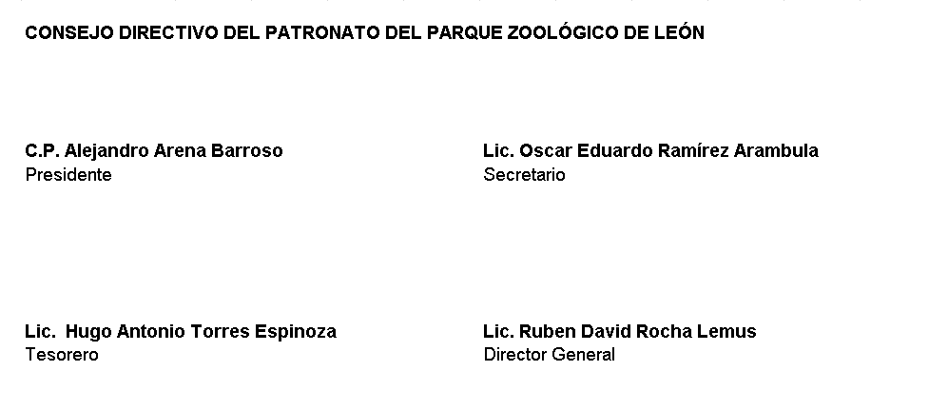
PATRONATO DEL PARQUE ZOOLÓGICO DE LEÓN
Estado de Situación Financiera
Al 30 de Junio 2022
Cifras en Pesos
Concepto | 2022 | 2021 | Concepto | 2022 | 2021
ACTIVO |  |  | PASIVO
Activo Circulante |  |  | Pasivo Circulante
Efectivo y Equivalentes | 4,131,697.66 | 1,576,318.99 | Cuentas por Pagar a Corto Plazo | 3,232,850.79 | 3,397,699.77
Derechos a Recibir Efectivo o Equivalentes | 27,066.03 | 74,525.78 | Documentos por Pagar a Corto Plazo | 0.00 | 0.00
Derechos a Recibir Bienes o Servicios | 0.00 | 0.00 | Porción a Corto Plazo de la Deuda Pública a Largo Plazo | 0.00 | 0.00
Inventarios | 828,195.26 | 781,677.53 | Títulos y Valores a Corto Plazo | 0.00 | 0.00
Almacenes | 1,080,989.66 | 697,394.01 | Pasivos Diferidos a Corto Plazo | -10,450.57 | -17,389.29
Estimación por Pérdida o Deterioro de Activos Circulantes | 0.00 | 0.00 | Fondos y Bienes de Terceros en Garantía y/o Administración a Corto Plazo | 0.00 | 0.00
Otros Activos Circulantes | 0.00 | 0.00 | Provisiones a Corto Plazo | 1,456,532.64 | 109,264.68
 |  |  | Otros Pasivos a Corto Plazo | 0.00 | 0.00
Total de Activos Circulantes | 6,067,948.61 | 3,129,916.31
 |  |  | Total de Pasivos Circulantes | 4,678,932.86 | 3,489,575.16
Activo No Circulante
Inversiones Financieras a Largo Plazo | 0.00 | 0.00 | Pasivo No Circulante
Derechos a Recibir Efectivo o Equivalentes a Largo Plazo | 0.00 | 0.00 | Cuentas por Pagar a Largo Plazo | 0.00 | 0.00
Bienes Inmuebles, Infraestructura y Construcciones en Proceso | 86,491,576.46 | 86,491,576.46 | Documentos por Pagar a Largo Plazo | 0.00 | 0.00
Bienes Muebles | 33,747,347.00 | 32,442,913.28 | Deuda Pública a Largo Plazo | 0.00 | 0.00
Activos Intangibles | 52,952.72 | 52,952.72 | Pasivos Diferidos a Largo Plazo | 0.00 | 0.00
Depreciación, Deterioro y Amortización Acumulada de Bienes | -11,903,858.90 | -10,906,397.40 | Fondos y Bienes de Terceros en Garantía y/o en Administración a Largo Plazo | 0.00 | 0.00
Activos Diferidos | 0.00 | 0.00 | Provisiones a Largo Plazo | 0.00 | 0.00
Estimación por Pérdida o Deterioro de Activos no Circulantes | 0.00 | 0.00
 |  |  | Total de Pasivos No Circulantes | 0.00 | 0.00
Otros Activos no Circulantes | 0.00 | 0.00
 |  |  | Total del Pasivo | 4,678,932.86 | 3,489,575.16
Total de Activos No Circulantes | 108,388,017.28 | 108,081,045.06
 |  |  | HACIENDA PÚBLICA/PATRIMONIO
Total del Activo | 114,455,965.89 | 111,210,961.37
 |  |  | Hacienda Pública/Patrimonio Contribuido | 35,345,168.78 | 34,268,371.78
 |  |  | Aportaciones | 11,429,029.39 | 11,429,029.39
 |  |  | Donaciones de Capital | 0.00 | 0.00
 |  |  | Actualización de la Hacienda Pública/Patrimonio | 23,916,139.39 | 22,839,342.39

 |  |  | Hacienda Pública/Patrimonio Generado | 74,431,864.25 | 73,453,014.43
 |  |  | Resultados del Ejercicio (Ahorro/ Desahorro) | 983,405.54 | 243,082.18
 |  |  | Resultados de Ejercicios Anteriores | 72,191,487.11 | 71,952,960.65
 |  |  | Revalúos | 0.00 | 0.00
 |  |  | Reservas | 0.00 | 0.00
 |  |  | Rectificaciones de Resultados de Ejercicios Anteriores | 1,256,971.60 | 1,256,971.60

 |  |  | Exceso o Insuficiencia en la Actualización de la Hacienda Pública/ Patrimonio | 0.00 | 0.00
 |  |  | Resultado por Posición Monetaria | 0.00 | 0.00
 |  |  | Resultado por Tenencia de Activos no Monetarios | 0.00 | 0.00

 |  |  | Total Hacienda Pública/Patrimonio | 109,777,033.03 | 107,721,386.21

 |  |  | Total del Pasivo y Hacienda Pública/Patrimonio | 114,455,965.89 | 111,210,961.37

BAJO PROTESTA DE DECIR VERDAD DECLARAMOS QUE LOS ESTADOS FINANCIEROS Y SUS NOTAS, SON RAZONABLEMENTE CORRECTOS Y SON RESPONSABILIDAD DEL EMISOR

